Diagramas dispersión y tiempo
TV
1 | 250
2 | 250
3 | 250
4 | 250
5 | 250
6 | 250
7 | 250
8 | 250
9 | 250
10 | 250
Año | TV | Equipos de sonido | Computadoras
1 | 250 | 300 | 110
2 | 250 | 310 | 100
3 | 250 | 320 | 120
4 | 250 | 330 | 140 | Se mantuvo la venta durante los años
5 | 250 | 340 | 170
6 | 250 | 350 | 150
7 | 250 | 360 | 160
8 | 250 | 370 | 190
9 | 250 | 380 | 200
10 | 250 | 390 | 190

Equipos de sonido
1 | 300
2 | 310
3 | 320
4 | 330
5 | 340
6 | 350
7 | 360
8 | 370
9 | 380
10 | 390

 |  |  |  | Cada año se aumentó 10 equipos de sonido

Computadoras
1 | 110
2 | 100
3 | 120
4 | 140
5 | 170
6 | 150
7 | 160
8 | 190
9 | 200
10 | 190

 |  |  |  | Sigue siendo creciente a pesar de que por ciertos años cae, se tiene un efecto estacional, porque cada cierta cantidad de años hay una baja en las ventas

Suavizamiento exponencial
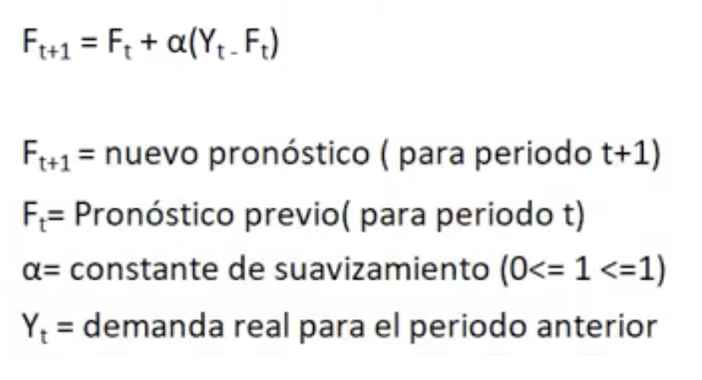
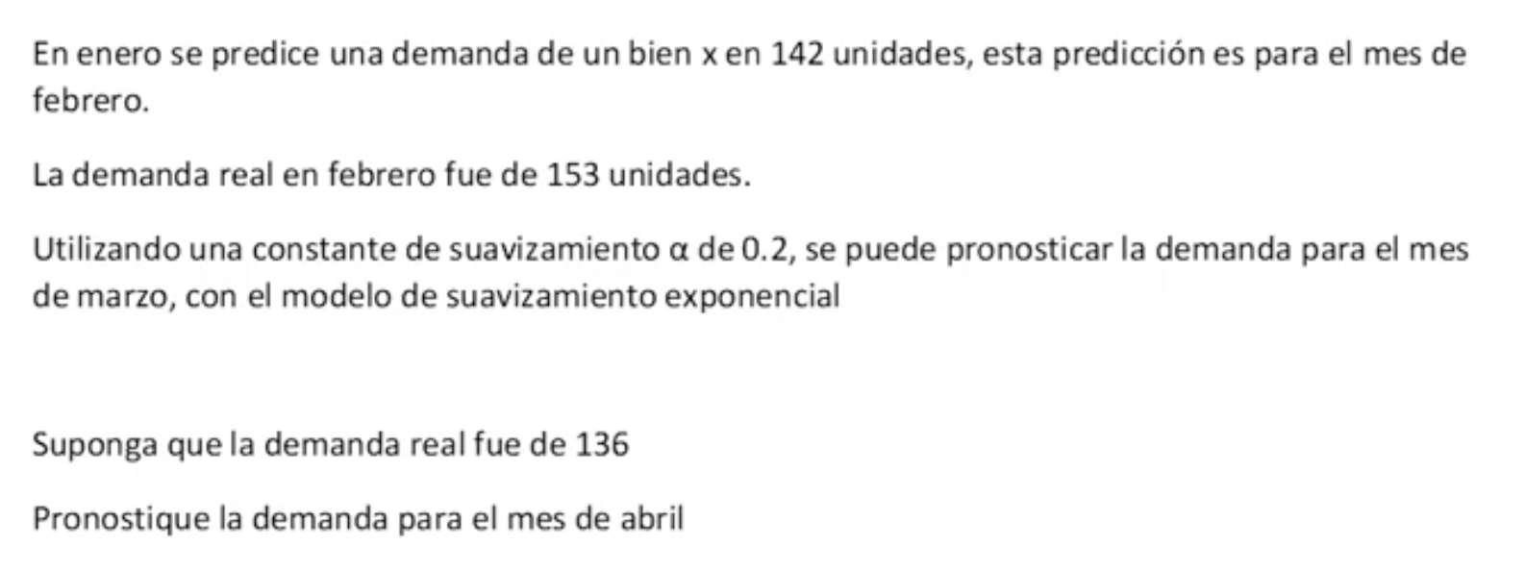

Predicción Febrero | 142
Demanda real | 153
a | 0.2

Demanda Marzo | 142 + 0.2 (153-142)
 | 144.2

Demanda real Marzo | 136

Demanda en Abril | 142 + 0.2 (136-144.2)
 | 142.56

 |  | Pronósticos
Trimestre | Real | a= 0.1 | Error | a= 0.5
1 | 180 | 175 | 5 | 175 | 5
2 | 168 | 175.5 | 7.50 | 177.50 | 9.50
3 | 159 | 174.75 | 15.75 | 172.75 | 13.75
4 | 175 | 173.18 | 1.82 | 165.88 | 9.13
5 | 190 | 173.36 | 16.64 | 170.44 | 19.56
6 | 205 | 175.02 | 29.98 | 180.22 | 24.78
7 | 180 | 178.02 | 1.98 | 192.61 | 12.61
8 | 182 | 178.22 | 3.78 | 186.30 | 4.30
9 | ?? | 178.60 |  | 184.15

 |  | Sumatoria | 82.4585575 | Sumatoria | 98.6328125
 |  | n | 8 | n | 8
 |  | DMA | 10.31 | DMA | 12.33

